Пропозиція_товари
 |  |  |  |  | Додаток №2 до Запиту 3195SS
 | Форма цінової пропозиції

(Назва Учасника), надає свою пропозицію щодо участі в тендері на обладнання для конференц-кімнати з монтажем у м.Одеса.
Відомості про підприємство |  |  | Повне найменування учасника – суб’єкта господарювання
 |  |  | Ідентифікаційний код за ЄДРПОУ або реєстраційний номер облікової картки платника податків
 |  |  | Реквізити (адреса - юридична та фактична, телефон, факс, телефон для контактів, e-mail, розрахунковий рахунок)
Відомості про особу (осіб), які уповноважені представляти інтереси Учасника |  |  | (Прізвище, ім’я, по батькові, посада, контактний телефон).
Вимоги до умов поставки: Всі Товари повинні бути новими, оригінальними, неушкодженими, без слідів використання. Товари мають бути офіційно ввезені на територію України та супроводжуватися та мати офіційну гарантію від виробника. Постачальник гарантує, що товар не є refurbished, відновленим, демонстраційним або таким, що був у використанні. Поставка Товарів здійснюється однією партією відповідно до заявки Замовника. Товар повинен бути належним чином упакований для уникнення пошкоджень під час транспортування. Доставка товару транспортом Постачальника та за рахунок постачальника за адресою, вказаною Замовником. Виконавець забезпечує прокладання кабелів, встановлення кріплень, підключення та тестування обладнання. Якщо для підключення обладнання буде потрібно додаткове живлення, підрядник зобов’язаний організувати його прокладання самостійно. Матеріали та комплектуючі: • Пластиковий кабель-канал чорного кольору – для відкритого прокладання. • Негорюча гофротруба– для прихованого прокладання. • Кабель, що відповідає стандарту ДСТУ EN 50575:2018. • Електрофурнітура серії Schneider Asfora або еквівалент. • Усі інші необхідні матеріали (дюбелі, анкери, кріплення тощо) – за рахунок виконавця. Після завершення монтажу виконавець зобов’язаний виконати пуско-налагоджувальні роботи, що включають: - перевірку працездатності всіх компонентів системи та налаштування аудіо- та відеообладнання (камера, мікрофони, динаміки, дисплей). Інтеграцію та перевірку роботи системи відеоконференцзв’язку та налаштування керуючих пристроїв (Logitech Tap Scheduler та ін.); За результатами виконання пуско-налагоджувальних робіт обладнання повинно бути повністю готовим до експлуатації. Час монтажу узгоджується додатково з замовником. Постачальник зобов’язаний надати разом із товаром: - гарантійні талони виробника або постачальника; - сертифікати відповідності або декларації відповідності; - інструкції з експлуатації .
№ п/п | Технічні характеристики та опис |  | ОВ | К-ть | Ціна, за одиницю, (з урахуванням всіх податків і зборів) * | Вартість, грн., (з урахуванням всіх податків і зборів) *

 | Запит** | Пропозиція (вказати модель (торгову марку), виробника, параметри та характеристики продукції
1 | Веб-камера Logitech Rally Bar або еквівалент Роздільна здатність відео: UHD (3840х2160) Частота кадрів на секунду: 30 Фокусування: автофокус Кріплення: настільний Кут огляду: 132 ° Інтерфейс: Wi-Fi , HDMI , USB 3.0 , Bluetooth Мікрофон: вбудований мікрофон |  | шт. | 1 |  | 0.00
2 | Кріплення настінне Logitech Wall Mount або еквівалент Розміри (Д x Ш x В): 236 x 84 x 100 мм Комплект постачання: Настінне кріплення, Адаптер для нахилу вниз. Монтажний комплект, що підтримує стандарт VESA, для систем Rally Bar та Rally Bar Mini. |  | шт. | 1 |  | 0.00
3 | Мікрофон Logitech Rally Mic Pod або еквівалент Направленість: всенаправлений Чутливість: −27 ±1 дБ при 1 Па Діапазон частот: 90 - 16 000 Гц Особливості: для конференцій Вихід: Приєднаний 12-контактний кабель довжиною 2,95 м |  | шт. | 2 |  | 0.00
4 | Концентратор Logitech Rally Mic Pod Hub або еквівалент Тип : зовнішній Виробник Logitech Модель Rally Mic Pod Hub |  | шт. | 1 |  | 0.00
5 | Система відеоконференції Logitech Tap with Cat5e Kit USB With Raichu або еквівалент Пристрої в комплекті: контролер Установка: настільна настінна Бездротове підключення: Wi-Fi Bluetooth Порти та інтерфейси: 1 × Fast Ethernet Дисплей: 10.1" (1280 x 800), сенсорний, кут відображення 14° |  | шт. | 1 |  | 0.00
6 | Система відеоконференції Logitech Tap Scheduler Graphite USB Touch Screen або еквівалент Тип пристрою Панель керування Ця спеціально створена панель планування інтегрується з рішеннями Microsoft Teams, Zoom Rooms, Robin і Meetio, щоб сигналізувати про доступність на відстані та надавати деталі зустрічі зблизька. Виробник Logitech |  | шт. | 1 |  | 0.00
7 | Кутове монтажне кріплення для Logitech Tap Scheduler Graphite USB Touch Screen або еквівалент Виробник Logitech |  | шт. | 1 |  | 0.00
8 | 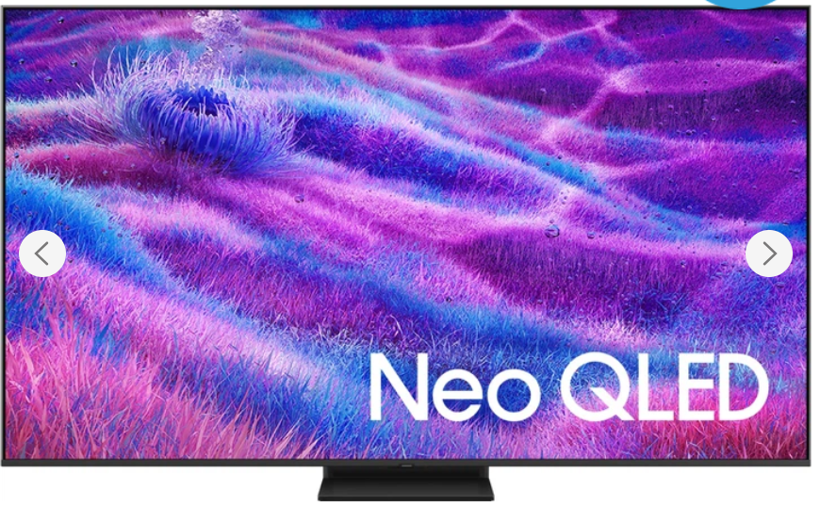 Телевізор Samsung MiniLED 100" або аналог Діагональ екрана: 100" Підтримка Smart TV Технологія дисплея: MiniLED, QLED Quantum Dot Бездротові можливості: Bluetooth 5.3, WI-Fi Частота екрану (інтерпольована): 100 Гц Роздільна здатність: 3840x2160 Платформа: Tizen Роз'єми: Ethernet, Антенний вхід (RF-in), Слот розширення CI Технології: Dolby Atmos, HDR Вихідна потужність звуку: 30 Вт Аудіосистема: Dolby Atmos, OTS Lite, Q-Symphony, Active Voice Amplifier Pro,360 Audio Процесор зображення: NQ4 AI Gen2 Processor |  | шт. | 1 |  | 0.00
9 | Кріплення настінне для телевізора. (для позиції 8) Тип кріплення Фіксоване Максимальне навантаження 120 кг Максимальна діагональ 100'' Регулювання: Похило-поворотні Мінімальна діагональ 40'' |  | шт. | 1 |  | 0.00
10 | Кабелі та витратні матеріали |  | шт. | 1 |  | 0.00
11 | Роботи з монтажу та пуско-налагодженню обладнання |  | послуга | 1 |  | 0.00
Всього вартість пропозиції, грн* |  |  |  |  | 0.00
* Товариство Червоного Хреста України є громадською неприбутковою організацією і просить надати максимальні знижки на товар, вказаний у ціновій пропозиції.
** Закупівля відбувається одним лотом

Умови оплати: _________________ (прописати)
Термін доставки та монтажу з дати підписання договору: _________________ (календарних днів, прописати)
Термін гарантії: ____________________________ місяців (прописати)

Примітка: вартість одиниці продукції та загальну вартість пропозиції потрібно заповнювати у гривнях, зазначаючи цифрове значення, яке має не більше двох знаків після коми.
Ми погоджуємось, що всі витрати, пов’язані з доставкою товару, завантажувально-розвантажувальними роботами, монтажем та встановленням на об’єкті, здійснюються за рахунок Постачальника за наданою адресою
Ми ознайомлені та погоджуємося з Умовами типового Договору ТЧХУ (Додаток №3 до Запиту).
Ми погоджуємося з умовами, що Замовник має право розділити дану закупівлю між декількома постачальниками за умови наявності більш вигідних умов на різні позиції.
Ми погоджуємося з умовами, що Ви можете відхилити нашу чи всі надані пропозиції, та розуміємо, що Ви не обмежені у прийнятті будь-якої іншої пропозиції з більш вигідними для Вас умовами.
Ми погоджуємось зафіксувати цінову пропозицію протягом 90 календарних днів з моменту подачі
Подаючи свою пропозицію ми підтверджуємо повну комплектацію та відповідність умовам зазначеним в Запиті.
Учасники повинні надсилати цінові пропозиції з підписом і печаткою (за наявності) та окремо у форматі Excel.

 | Керівник організації/ФОП:____________________________ ( ____________________)
 | МП підпис ПІБ

